CCEOP Instructions
Instructions pour l'élaboration et la présentation d'une demande autonome de CCEOP (hors d'une demande de planification de l'ensemble du portefeuille)

1 | Calendrier du plan | 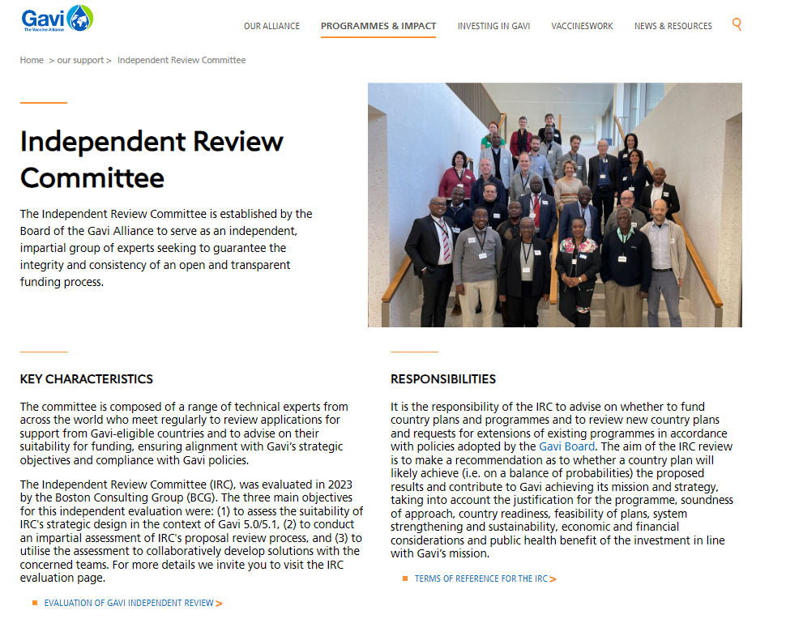 | Vous devez planifier votre présentation selon les délais de présentation de la demande au CEI, qui figurent dans le site Internet de Gavi. | 4 | Documentation spécifiquement requise pour les demandes CCEOP:
 |  |  |  |  | Complétez et téléchargez | lnventaire de l'ECF et outil d'analyse des lacunes de l'OMS (mis à jour au cours des 12 derniers mois) | https://www.who.int/teams/immunization-vaccines-and-biologicals/essential-programme-on-immunization/supply-chain/supply-chain-tools

 |  |  | https://www.gavi.org/programmes-impact/our-support |  |  | Le Plan de travail de Gavi avec des activités liées à votre demande | onglet suivant
 |  |  |  |  |  | Document sur les besoins complets en matière d'ECF en soutien à la POECF | https://www.gavi.org/fr/actualites/librarie-de-documents/document-besoins-complets-ecf-soutien-poecf
2 | Country CCEOP Folder |  | Submit your stand-alone CCEOP request by uploading your final documents to a tailored application folder which will be provided to you by Gavi (please ask your SCM for access to this folder).
 |  |  |  |  |  | Modèle de budgétisation CCEOP | https://www.gavi.org/fr/actualites/librarie-de-documents/modele-de-budgetisation-cceop
 |  |  |  |  |  | Évaluation de la gestion efficace des vaccins (GEV) (mise à jour au cours des 5 dernières années) et plan d'amélioration (mis à jour au cours des 6-12 derniers mois)
3 | Vous devriez consulter | Ressources |  |  |  | Preuve du statut des exonérations tarifaires dérogatoires et des dédouanements concernant les équipements de la chaîne du froid
 |  | Directives de Gavi sur le financement des programmes | https://www.gavi.org/fr/actualites/librarie-de-documents/directives-de-financement-du-programme-gavi |  | * | Les pays doivent également fournir le plan de déploiement opérationnel (PDO) dans le cadre de la pré-revue de l'OMS. Cela devrait se produire avant la soumission à Gavi. | https://www.gavi.org/fr/actualites/librarie-de-documents/guide-de-deploiement-operationnel-cceop

 |  | Guide technologique pour plateforme d'optimisation des équipements de la chaîne du froid | https://www.gavi.org/fr/actualites/librarie-de-documents/plateforme-doptimisation-ecf-guide-tech | 5 | Signatures | 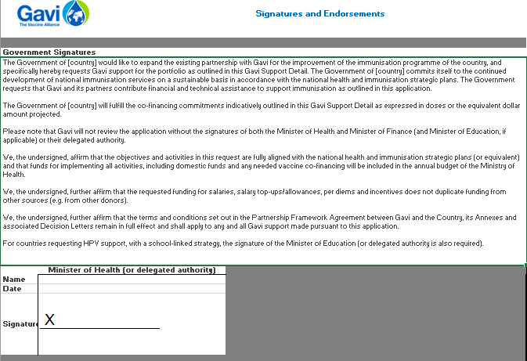 | Sécurisez les signatures et les approbations pertinentes sur l'onglet ci-joint.

